Sheet1
 |  |  |  | 危険物の指定数量の倍数計算表 |  |  |  | 数量のみ入力してください↓

類 別 | 品名･性質等 ※1 |  |  |  |  |  | 指定数量 |  | 品名毎の合計数量 ※2

第一類 | 第一種酸化性固体 |  |  |  |  |  | 50kg

 | 第二種酸化性固体 |  |  |  |  |  | 300㎏

 | 第三種酸化性固体 |  |  |  |  |  | 1,000㎏

第二類 | 硫化りん、赤りん、硫黄、第一種可燃性固体 |  |  |  |  |  | 100㎏

 | 鉄粉、第二種可燃性固体 |  |  |  |  |  | 500㎏

 | 引火性固体 |  |  |  |  |  | 1,000㎏

第三類 | カリウム、ナトリウム、アルキルアルミニウム、 アルキルリチウム、第一種自然発火性物質及び禁水性物質 |  |  |  |  |  | 10㎏

 | 黄りん |  |  |  |  |  | 20㎏

 | 第二種自然発火性物質及び禁水性物質 |  |  |  |  |  | 50㎏

 | 第三種自然発火性物質及び禁水性物質 |  |  |  |  |  | 300㎏

第四類 | 特殊引火物 (例)ジエチルエーテル､二硫化炭素 |  |  |  |  |  | 50L

 | 第一石油類 | 非水溶性液体(例)ガソリン、ベンゼン、トルエン |  |  |  |  | 200L

 | 第一石油類 | 水溶性液体 (例)アセトン |  |  |  |  | 400L

 | アルコール類 (例)メタノール、エタノール、アルコール |  |  |  |  |  | 400L

 | 第二石油類 | 非水溶性液体 (例)灯油、軽油、キシレン |  |  |  |  | 1,000L

 | 第二石油類 | 水溶性液体 (例)酢酸、プロピオン酸 |  |  |  |  | 2,000L

 | 第三石油類 | 非水溶性液体 (例)重油、ニトロベンゼン |  |  |  |  | 2,000L

 | 第三石油類 | 水溶性液体 (例)グリセリン |  |  |  |  | 4,000L

 | 第四石油類 (例)ギヤー油、シリンダー油 |  |  |  |  |  | 6,000L

 | 動植物油類 (例)ヤシ油、アマニ油 |  |  |  |  |  | 10,000L

第五類 | 第一種自己反応性物質 |  |  |  |  |  | 10㎏

 | 第二種自己反応性物質 |  |  |  |  |  | 100㎏

第六類 | 酸化性液体 |  |  |  |  |  | 300㎏

※1 性質欄の区分は、試験において示される危険性に応じて設けられています。

※2 数量の単位に注意してください。（「kg→L」の場合は【「kg」／「液比重」＝「L」】）

 |  |  |  |  | 指定数量の倍数の合計は |  | 0.0000 |  |  | 倍

危険物がどの「類・危険物」該当するかは容器に表示されています。

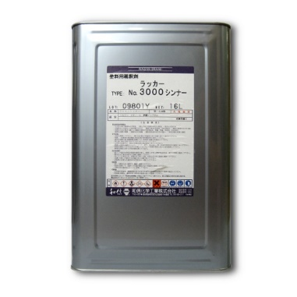
 |  |  | 危険物を運搬する場合には、消防法令の基準により、「危険物の品名」、「危険等級」、「化学名」、水溶性のものは「水溶性」(水性塗料のことではありません。)、「危険物の数量」、「火気厳禁」等の表示をしなければならないので、容器のどこかに下の例のような記載があります。

【表示例】
第四類第１石油類
危険等級Ⅱ
シンナー
１６Ｌ
火気厳禁

 |  |  |  |  |  | なお、倍数の合計が１以上の場合は、許可が必要となり、消防法に適合させる必要があります。 0.2以上１未満の場合は、今治市火災予防条例に適合させ、届出が必要です。 0.2未満であっても、今治市火災予防条例第30条の規制を受けます。

